2023
№ | Библиографическая ссылка | Аннотация | Ключевые слова | Вывод | Область применения | Вид сети Петри | Подвид сети Петри | Параллельность процессов | Переход | Активация переходов минимум | Активация переходов максимум | Фишки | Минимум фишек | Максимум фишек | Процесс | Построенная сеть Петри | Легенда | Особенности | Математика | Тип статьи | Комментарий | Иллюстрация 1 | Иллюстрация 2 | Иллюстрация 3 | Иллюстрация 4 | Иллюстрация 5
1 | Бабкин, А. Н. Моделирование угроз информационных атак в сети Internet на основе сетей Петри / А. Н. Бабкин, Л. В. Акчурина, С. П. Алексеенко // Вестник Воронежского института МВД России. – 2023. – № 2. – С. 101-106. – EDN XOCRPB. | В статье рассматривается возможность моделирования угроз информацион ных атак в сети Internet на основе сетей Петри. Моделирование основано на формиро вании маркировки информационно-телекоммуникационной сети последовательно при срабатывании переходов информационного пакета между хостом пользователя, хо стом нарушителя и сервером. | МОДЕЛИРОВАНИЕ, ИНФОРМАЦИОННО-ТЕЛЕКОММУНИКАЦИОННАЯ СЕТЬ, ИНФОРМАЦИОННАЯ БЕЗОПАСНОСТЬ, УГРОЗА, ИНФОРМАЦИОННАЯ АТАКА, СЕТЬ ПЕТРИ, МАРКЕР | В статье рассматривается механизм формирования сети Петри при воз никновении информационной атаки, связанной с перехватом трафика пользователя в сети Internet путем перехвата DNS-запроса от атакуемого хоста и формирования лож ного DNS-сервера. В статье приведены две разные сети Петри, каждая из которых имеет опреде ленный прикладной смысл. Сеть на рис. 2 отслеживает количество успешных для злоумышленника атак. Сеть на рис. 3 описывает передвижение пакета информации по сетям интернета. Если для последней сети ввести счетчик выполненных запросов, усложнив ее, то по является возможность отслеживания эффективности защитных характеристик в сети ИТКС. Представленный алгоритм моделирования угроз информационных атак в сети Internet на основе сетей Петри может быть применен к различным способам перехвата трафика [1, 2]. Отличительной особенностью данного моделирования является формирование маркера состояния информационного процесса, представляющего собой числовое зна чение и позволяющего своевременно противодействовать возникающим угрозам. | Информационная безопасность | Классическая | Краткая | да | Функциональный | Одно событие | Два события | Классические | 0 | 1 | Последовательный и цикличный | 1. Модель процесса обнаружения информационной атаки, 2. Модель информационной атаки на хост пользователя | Текстовое описание | Векторная маркировка рёбер | Векторы | Прикладная | Построена диаграмма сети Петри | 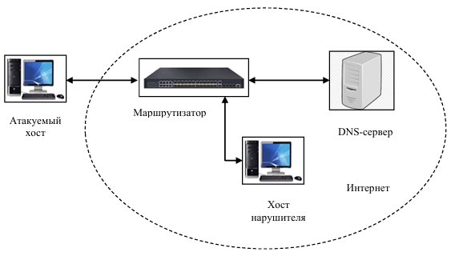 | 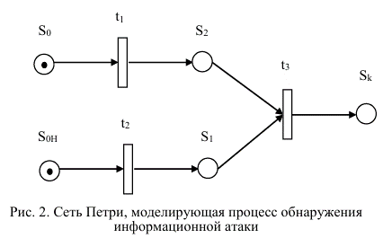 |  |  | нет
2 | Ларичев, П. Н. Применение сетей Петри к моделированию рудопотоков в контуре обогатительных фабрик минерально-сырьевых комплексов / П. Н. Ларичев, В. С. Тынченко // Перспективы науки. – 2023. – № 12(171). – С. 73-79. – EDN FAEHIQ. | В статье рассматривается моделирование рудопотоков в контуре обогатительных фабрик минерально-сырьевых комплексов. Целью настоящего исследования является адаптация математического аппарата сетей Петри к такому моделированию. В статье описывается выбор и обоснование аппарата имитационного моделирования, приводится концептуальное представление модели рудопотоков в форме адаптации непрерывной сети Петри. Приводятся содержательные описания вершин-позиций, вершин-переходов, событий и состояний в сети Петри при моделировании рудопотоков. Применение предложенного аппарата позволит создавать системы мониторинга и диспетчеризации горных работ для своевременной и адекватной оценки состояния хода выполняемых работ и уточнения причин отставания от плановых графиков. | МИНЕРАЛЬНО-СЫРЬЕВОЙ КОМПЛЕКС, МОДЕЛИРОВАНИЕ, ОБОГАТИТЕЛЬНЫЕ ФАБРИКИ, РУДОПОТОКИ, СЕТИ ПЕТРИ | Предложенный в настоящем исследовании подход по применению сегей Петри позволяет строить имитационные модели рудопотоков для обогатительных фабрик. В режиме реального времени все события-факты перемещения руды собираются и агрегируются в существующей информационной системе управления горными работами. При существующей базе данных событий за смену, сутки или декаду можно выполнить симуляцию функционирования рудопотока по модели сети Петри в ретроспективе. Выполнение данной симуляции позволит настроить параметры модели и провести ее ве-рификацию, обучение, оценить доверительные временные интервалы выполнения элементарных операций при транспортировке, выявить устойчивость выполнения заданного плана в отведенный график работ в зависимости от возможных задержек на отдельных транспортных участках перемещения руды. Также при планировании выполнения горных работ на модели рудопотока в сети Петри в ускоренном режиме можно «проиграть» сценарий работ на перспективу. При этом в процессе функционирования модели рудопотока в ускоренном режиме можно выявить и зафиксировать модельные моменты времени выполнения элементарных транспортных операций. Это позволит в режиме выполнения хода самих горных работ, работ по транспортировке руды ориентироваться на задержку или на опережение модельного хода работ, сравнивая текущую ситуацию со сценарием, полученным из модели сети Петри на уровне элементарных транспортных операций. Таким образом, система мониторинга и диспетчеризации горных работ сможет вовремя адекватно оценивать состояние хода выполняемых работ и уточнять или выяснять причины отставания по графику. В развитии данного подхода моделирования можно считать, что метка, перемещаемая по графу, не обязательно является скалярной величиной, а может быть векторной. Следовательно, под меткой может пониматься не только обьем и масса, а еще и содержание целевых компонентов и тип перемещаемой руды. Следовательно, для всей сети Петри по всем вершинам позиция в каждый момент времени будет оп | Минерально-сырьевой комплекс | Непрерывная | Краткая | да | Функциональный | Сложно определить | Сложно определить | Классические | 0 | 1 | Последовательный | Модель участка формирования рудопотока в контуре обогатительной фабрики | нет | Декомпозиция и агрегация, графо-табличная форма представления | Множества | Прикладная | В графо-табличной форме выполнена агрегация: 1. 3-х забоев 2. 4-х транспортов 3. 2-х рудопотоков 4. 2-х ВШТ 5. Центрального рудоспуска 6. Ковейера 7. Транспортировки самосвалами 8. 2-х сортовых складов | 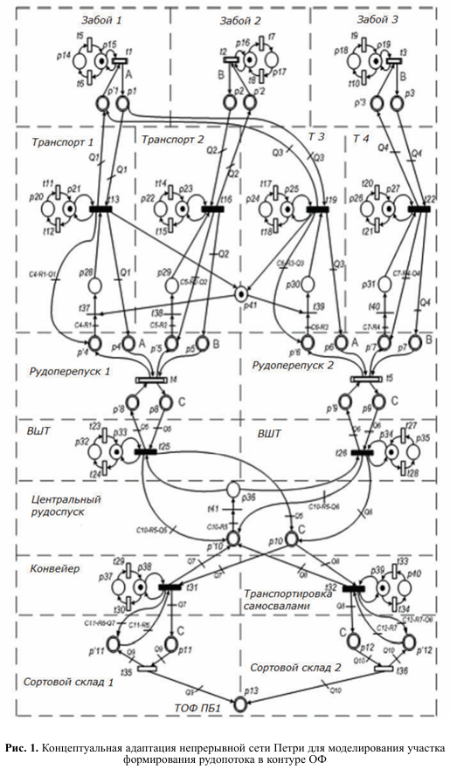 | 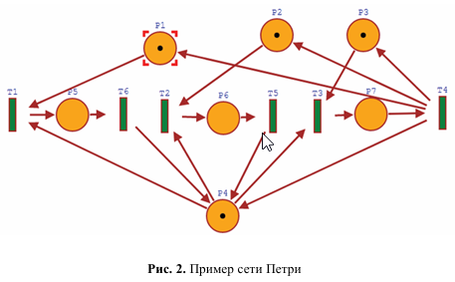 | 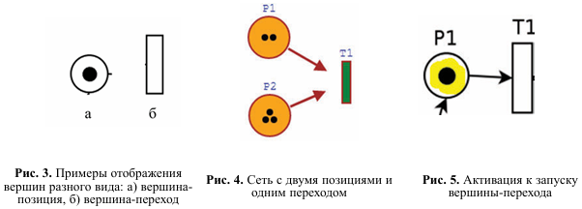 | нет | нет
3 | Звягин, Д. С. Выбор эффективных средств активной защиты акустической информации при помощи стохастических сетей Петри / Д. С. Звягин, А. А. Жмыхова // Вестник Воронежского института МВД России. – 2023. – № 1. – С. 63-70. – EDN PDITYR. | В статье дана классификация акустических каналов утечки информации и ме тодов защиты данной информации. Для выбора эффективных средств активной защи ты акустической информации используется математическое моделирование. Построе на модель при помощи стохастических сетей Петри. Определены эффективные сред ства по всем акустическим каналам утечки | АКУСТИЧЕСКАЯ ИНФОРМАЦИЯ, АКУСТИЧЕСКИЙ КАНАЛ УТЕЧКИ ИНФОРМАЦИИ, МОДЕЛИРОВАНИЕ, СТОХАСТИЧЕСКИЕ СЕТИ ПЕТРИ | Используя модель, разработанную в ходе данного исследования, можно сделать вывод, что среди актуальных средств защиты речевой информации, используемых на данный момент в подразделениях МВД России, оптимально будет выбрать систему «Шорох-5Л» для защиты информации от утечки по прямому, вибрационному и оптическому акустическим каналам и генератор шума «Покров» для защиты информации от утечки по акустоэлектрическому и акустоэлектромагнитному каналам. | Информационная безопасность | Стохастическая | Краткая | да | Визуальный | Два события | Два события | - | 0 | 0 | Последовательный и параллельный | Модель процесса сравнения СЗИ от утечки по различным техническим акустическим каналам | Табличное описание | Для того чтобы получить вероятность распределения фишек в выходной позиции, необходимо вычислить значение вектора диагональной свертки матрицы Грама. | Теория вероятностей, свёртка | Прикладная |  | 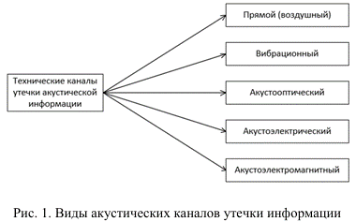 | 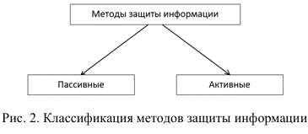 | 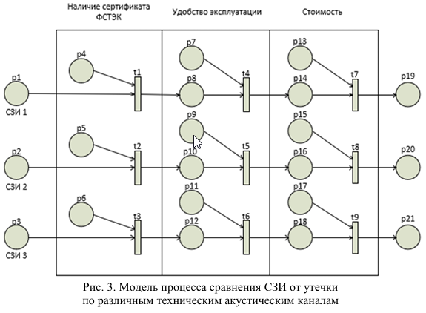 | нет | нет
4 | Попова, Е. А. Подсистема разграничения доступа radius на основе сетей Петри / Е. А. Попова, И. К. Королькова // Прикладная математика и информатика: современные исследования в области естественных и технических наук : Сборник материалов IX Международной научно-практической конференции (школы-семинара) молодых ученых, Тольятти, 18–20 апреля 2023 года. – Тольятти: Тольяттинский государственный университет, 2023. – С. 180-185. – EDN PRLXRD. | - | - | Применение модели позволяет снизить нагрузку на RADIUS-сервер, сократить количество отказов, что подтверждает статистический анализ откликов системы. Система стала более масштабируемой, то есть способной приспособиться к увеличению предъявляемых требований и возрастанию размеров решаемых задач. В данной статье рассмотрена модель клиент-сервер, обозначены системы распределенного доступа, подробно рассмотрена система RADIUS. На основе сетей Петри смоделирована подсистема разгра ничения доступа RADIUS, которая способна за счет дополнительного proxy-узла снизить нагрузку на сервер и, таким образом, повысить отказоустойчивость информационной системы. | Информационная безопасность, Корпоративные компьютерные сети | Классическая | Краткая | да | Функциональный | Одно событие | Одно событие | Классические | 0 | 1 | Последовательный и параллельный | Сеть Петри, моделирующая алгоритм работы протокола RADIUS | нет | Тупиковык переходы (переходы в никуда) | Теория вероятностей, векторы, множества, плотности распределения вероятностей | Прикладная | Протокол RADIUS – это один из самых распространенных про токолов взаимодействия клиентов и серверов | 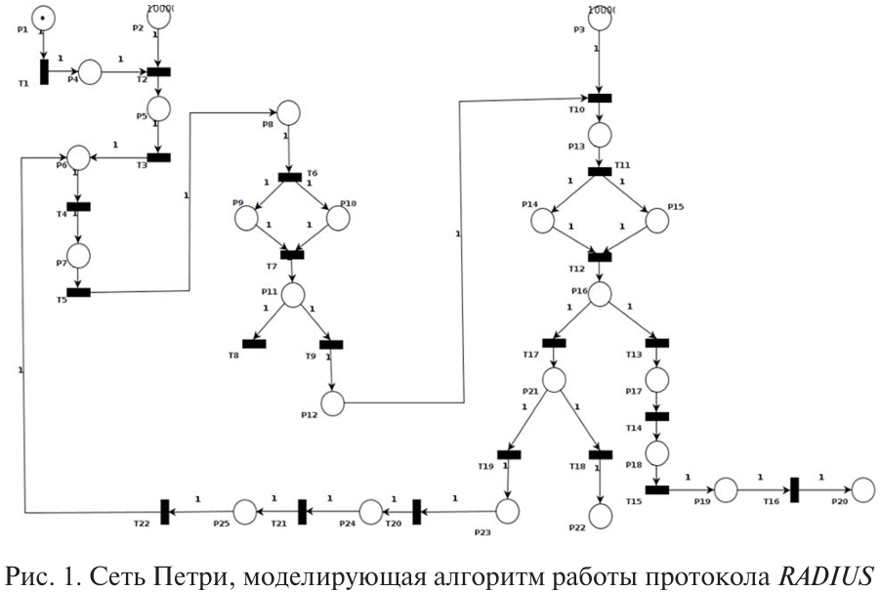 | 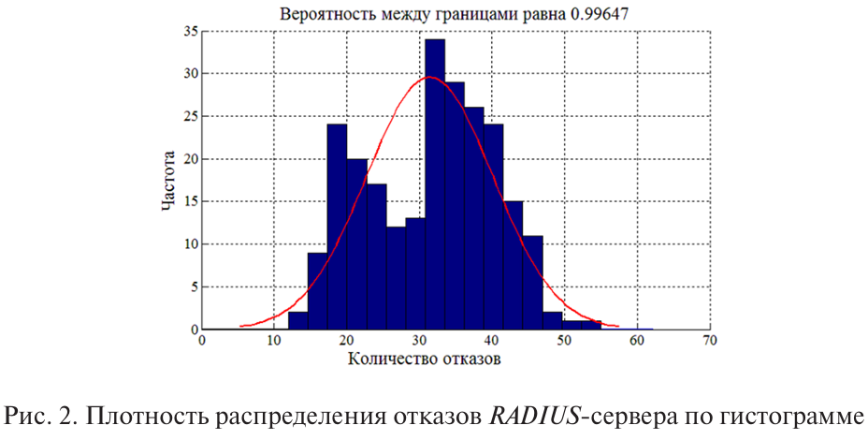 | 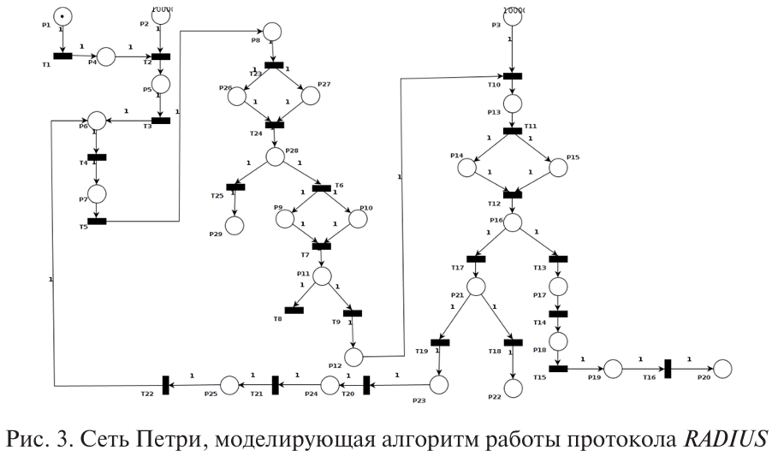 | 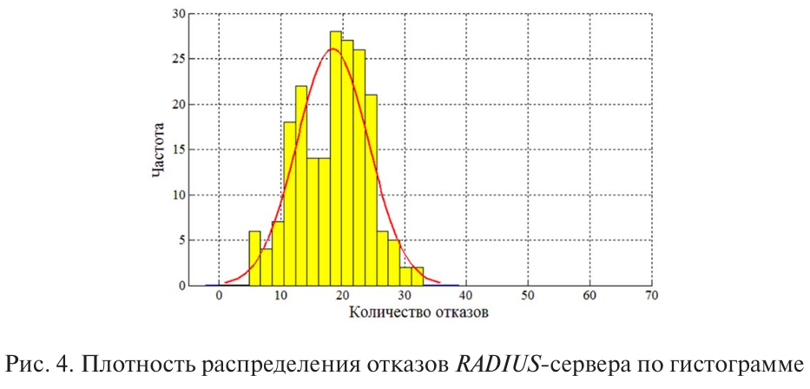
5 | Климов, А. В. Цветные сети Петри и язык распределенного программирования UPL: их сравнение и перевод / А. В. Климов // Программные системы: теория и приложения. – 2023. – Т. 14, № 4(59). – С. 91-122. – DOI 10.25209/2079-3316-2023-14-4-91-122. – EDN BGBOFM. | Сети Петри широко используются как средство моделирования распределенных мультиагентых систем. Существуют инструменты работы с расширенными сетями Петри, в которых токены нагружены произвольными данными. В частности, CPN Tools позволяет описывать, проигрывать и исследовать цветные сети Петри (Coloured Petri Nets, CPN). Ставится вопрос о возможности использовать этот инструмент для разработки, прототипирования и исследования параллельных распределенных вычислительных алгоритмов, в идеале - превращения их в работающие эффективные параллельные программы. У нас есть опыт экспериментального программирования разных алгоритмов в нашем графическом языке UPL, который пока существует как бы «на бумаге». Его сравнение с CPN показывает, что в их семантиках много общего. В статье оба языка определяются, сравниваются на примерах и через правила перевода из одного в другой. Также описываются средства управления распределением вычислений для UPL. Интересен вопрос об их переносе в CPN, где им пока аналога нет. | СЕТИ ПЕТРИ, ЦВЕТНЫЕ СЕТИ ПЕТРИ, ПАРАЛЛЕЛЬНОЕ ПРОГРАММИРОВАНИЕ, ПОТОКОВАЯ МОДЕЛЬ ВЫЧИСЛЕНИЙ, ГРАФ АЛГОРИТМА, ГРАФИЧЕСКОЕ ПРОГРАММИРОВАНИЕ, ЯЗЫК UPL, ФУНКЦИЯ РАСПРЕДЕЛЕНИЯ | Даны определения двух систем, CPN и UPL, достаточно точные для их сопоставления и сравнения как средств описания параллельных вычислительных алгоритмов. По-видимому, эта область применения, CPN vs UPL в отличие от моделирования распределенных систем, налагает свои особые требования. В частности, полезна особая семантика кратности, допускающая взаимодействие множеств токенов по типу «каждый с каждым», а также специальные собирающие (в частности, суммирующие) места или входы. С другой стороны, некоторые черты CPN востребованы слабо: охраны общего вида, возможность иметь несколько конфликтующих стрелок из одного места. Для обоих языков является удобным и наглядным графическое представление в виде графа, в котором блоки представляют действия (в CPN переходы, в UPL узлы), овалы—данные, а стрелки передачу данных. При этом в UPL входные места (порты) «приклеены» к узлам действиям, что, на наш взгляд, отражает нужды языка вычислений, улучшая наглядность и снижая запутанность. Это также согласуется с тем, что, в отличие от CPN, в UPL каждое входное место принадлежит своему узлу-действию. Семантика обоих языков основана на актах срабатывания действий, обусловленных готовностью для них входных данных и ничем иным. Одни действия создают данные, потребляемые другими действиями. Так возникает информационный граф между действиями. В литературе по CPN его называют occurrence graph. Ему близко понятие информационного графа алгоритма, введенного в [15]. В UPL это трасса вычислительного процесса, которая может быть визуализирована в виде графа (для отладки и анализа). Особенностью UPL является разбиение входных данных узла на собственно данные и индекс, который присутствует, целиком или частично, в каждом входном токене. Только индекс используется при сопоставлении токенов с разных входов, и именно по индексу осуществляется распределение вычислений по «пространству». Для этой цели в распределенную (многопроцессорную) вычислительную систему (РВС), исполняющую UPL-программу, вводится | Мультиагентные системы, параллельное программирование | Цветная | Краткая | да | Функциональный | Не очевидно | Не очевидно | Не очевидно | Не очевидно | Не очевидно | Параллельный | Матричные и векторные операции | нет | Графический язык UPL (авторское изобретение) | Линейная алгебра: вектор и скаляр; множества | Фундаментальная | Дана правильная ссылка на оригинал труда Карла Петри | 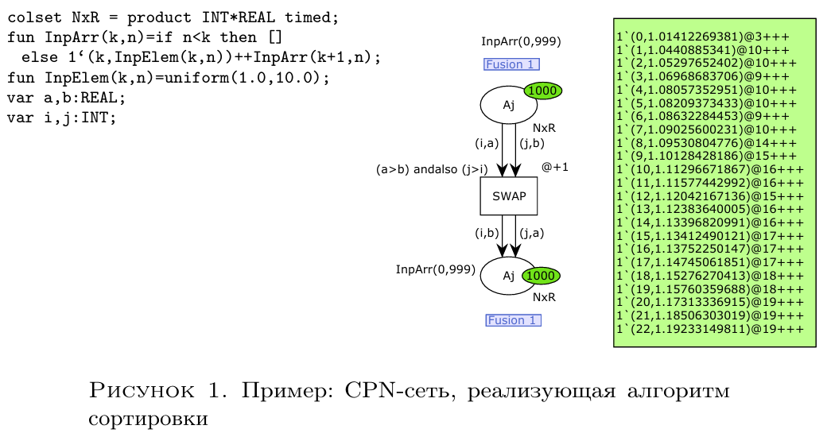 | 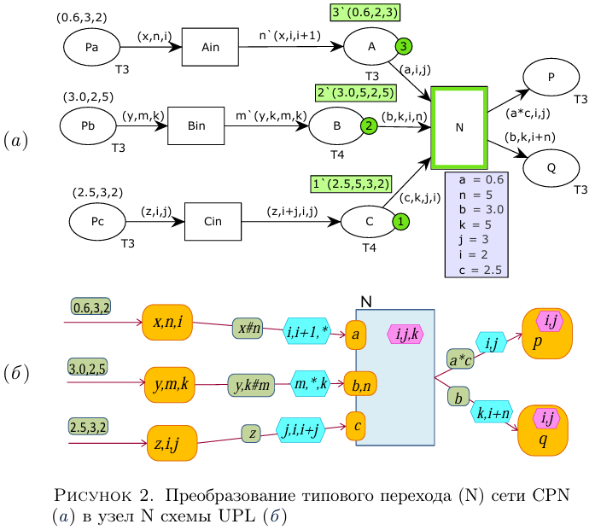 | 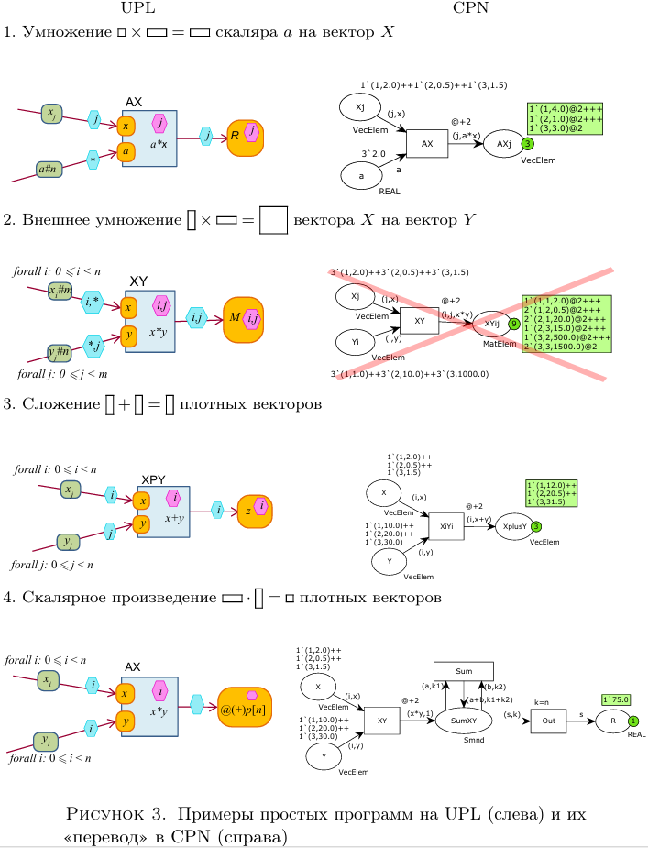 | 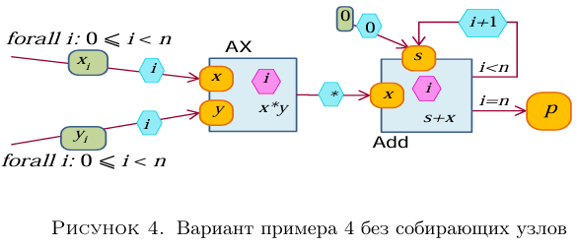 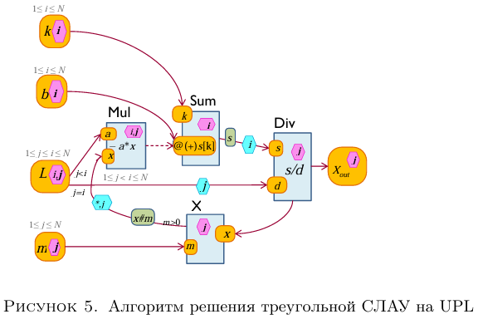 | 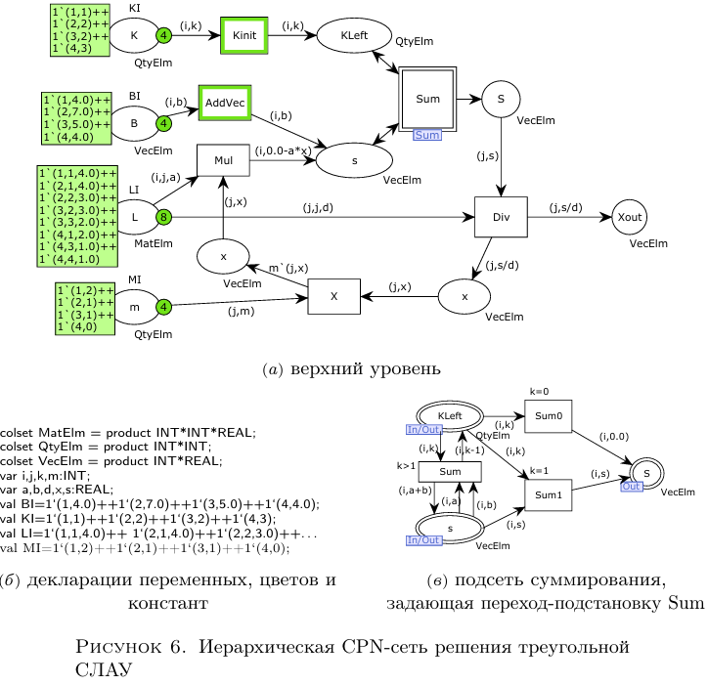
6 | Кулагин, В. П. Алгоритм разбиения сетей Петри на основе матричного метода / В. П. Кулагин, Н. Д. Муравьев // Цифровизация правосудия: проблемы и перспективы : материалы I Национальной научно-практической конференции, Москва, 09–16 декабря 2022 года. – Москва: МИРЭА - Российский технологический университет, 2023. – С. 79-82. – EDN RYOVWE. | В данном материале изложен алгоритм, позволяющий исходную сеть Петри методом декомпозиции разбивать на элементарные фрагменты. Представленный алгоритм основан на преобразовании матрицы инцидентности сети Петри к виду матрицы инцидентности примитивной системы. Разбиение сети предназначено для дальнейшего анализа сети Петри, например, решение задачи достижимости некоторой заданной разметки. | СЕТЬ ПЕТРИ, МЕТОД ДЕКОМПОЗИЦИИ, АЛГОРИТМ РАЗБИЕНИЯ, МАТРИЧНЫЙ МЕТОД | В данном материале описан подход и алгоритм к разбиению заданной сети Петри матричным методом. В основе матричного метода лежит подход использования эталонной матрицы и перестановок строк. Следует отметить, что применение матричного метода и правильной (эталонной) матрицы делает возможным достаточно просто реализовывать данный алгоритм. Однако, как видно из алгоритма, не каждая сеть Петри поддаётся разбиению на элементарные фрагменты, даже, если она выполняет необходимые, но недостаточные условия. Применение описанного алгоритма открывает новые возможности к анализу сетей Петри путем их направленной декомпозиции на элементарные фрагменты. | Собственно сети Петри | Классическая | нет | нет | нет | нет | нет | нет | нет | нет | Не очевидно | нет | нет | Декомпозиция | Матричное исчисление | Математическая | Сеть Петри – это двудольный ориентированный граф с двумя типами вершин (позициями и переходами, изображаемыми соответственно кружками и палочками), дугами, соединяющими позиции с переходами, и начальной маркировкой, которая представляется вектором | нет | нет |  | нет | нет
7 | Воронина, А. А. Имитационное моделирование аудита качества на основе аппарата сетей Петри / А. А. Воронина, Д. Н. Клесов, И. В. Свиридова // Научный результат. Информационные технологии. – 2023. – Т. 8, № 1. – С. 56-65. – DOI 10.18413/2518-1092-2022-8-1-0-5. – EDN MCMOZQ. | Одной из ключевых задач управления производством является снижение доли брака готовой продукции. Помощником в решении проблем данной области выступает процедура аудита системы менеджмента качества. Отсюда возникает и основная цель аудита качества – собрать объективные свидетельства, которые позволят выявить несоответствия в процессах, продуктах (услугах) или системе менеджмента качества. Главный результат, к которому должен приводить аудит качества – это определение возможностей для улучшения в работе организации, поэтому в любом аудите качества существенное значение имеют объективные свидетельства, которые аудиторы обнаруживают в ходе проведения аудита качества. Однако, в ходе проектирования сложных информационных систем аналитические методы зачастую оказываются малопригодны из-за большой размерности и сложности получаемых систем. Поэтому для систематического и независимого анализа, позволяющего определить соответствие деятельности и результатов в области качества запланированным мероприятиям, а также эффективность внедрения мероприятий и их пригодность для достижения поставленных целей, широкое применение находят имитационные модели, в частности в области проведения аудита качества. Для моделирования одного из процессов производства программного обеспечения с целью его анализа, улучшения и настройки, а именно, процесса аудита качества применены сети Петри. Усовершенствование имитационного моделирования аудита качества позволит улучшить используемые регламенты и тем сам повысить качество выпускаемой продукции. | сеть Петри; имитационная модель; аудит | Определив имитационное моделирование, как метод совершенствования бизнес-процессов и описав основные этапы совершенствования процесса в рамках этого метода, нам удалось выделить основные ошибки, которые могут возникнуть на пути совершенствования процесса этим методом. Моделирование процессов является важной частью анализа потому, что обеспечивает отправную точку анализа, общий язык и виденье, а также использование опыта всех участвующих в создании модели процесса. Кроме того, модель процесса дает метод оценивания и проведения диагностики состояния текущих процессных практик, помогает обнаруживать ошибки и слабые места на ранних стадиях жизненного цикла проектов, тем самым минимизируя затраты на их исправление; помогает устанавливать цели и приоритеты по усовершенствованию процессов. Для моделирования одного из процессов производства программного обеспечения с целью его анализа, улучшения и настройки, а именно, процесса аудита качества применены сети Петри. Усовершенствование имитационного моделирования аудита качества позволит улучшить используемые регламенты и тем сам повысить качество выпускаемой продукции. | Управление производством (снижение доли бракованной продукции) |  |  |  |  |  |  |  |  |  |  | Моделирование процедуры проведения аудита | Текстовое описание |  |  |  |  | 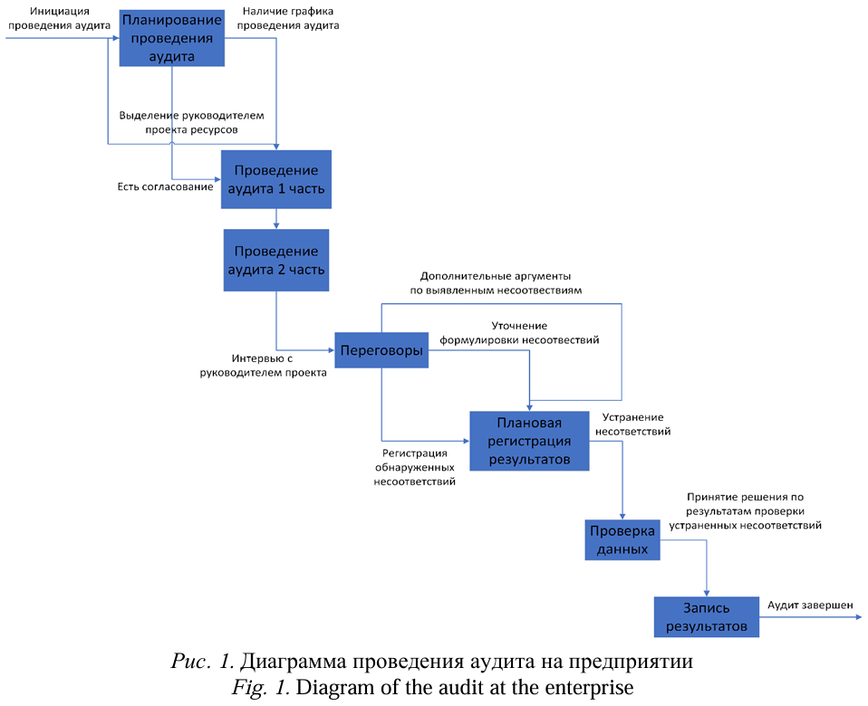 | 